美国海运纯电池发货须知
美国海运纯电池发货须知
 |  |  |  |  | 返回目录

如客户一旦同意接受我司服务，即认为客户已详细阅读过此价格表备注内容以及我司托运条款，并接受各条款的约束。 |  |  |  |  | 2024年12月9日起，所有UN3480危险品 (超功率是属于危险品，单电芯超20WH也是危险品)无论买单或退税出货，都将强制执行使用UN箱装载才能出运，UN箱若要我们安排提供，需提前3-5天给到对应的箱规以及数量，可直接发货至客户工厂，UN箱费用￥10/个-￥25/个，量大更优惠
送货须知 | 一 | 深圳收货仓库（68号仓）地址：广东省东莞市龙平西路55号1楼1层 （导航：东莞市秀特电子有限公司或者跨境物流68号仓）
 | 二 | 仓库收货时间点：周一至周六下午1点-晚上9点
 | 三 | 交货请带上交货清单/交接单
交货须知 | 一 | 客户需在交货后及时并按要求提供货物真实箱单信息给我司客服或在我司宇腾系统自行下单，若因国内外海关查出：客户瞒报/漏报/产品侵权/产品禁止出口等导致所产生的一系列费用如：查验费、仓租、柜租、操作费、罚金等等，均由客户自行承担。

 | 二 | 我司不负责对货物外箱规格/包装等做任何审核，若亚马逊或目的收货方因货物包装等问题导致拒收，我司不承担任何责任及费用。
 | 三 | 经与亚马逊核实，因仓库内部调整，现美国亚马逊仓库OLM1/SBD3 拒收FEDEX、UPS及第三方卡车派送入仓，请谨慎发货。
 | 四 | 如因客户原因（如提供地址错误等）或收货方原因（如拒收、联系不上、爆仓等）导致货物无法派送、更改派送时间或者退回需要重新贴标操作、重新派送等，所产生的费用例如仓租、柜租、仓储费、贴标费、操作费、二次派送费等均由客户自行承担。
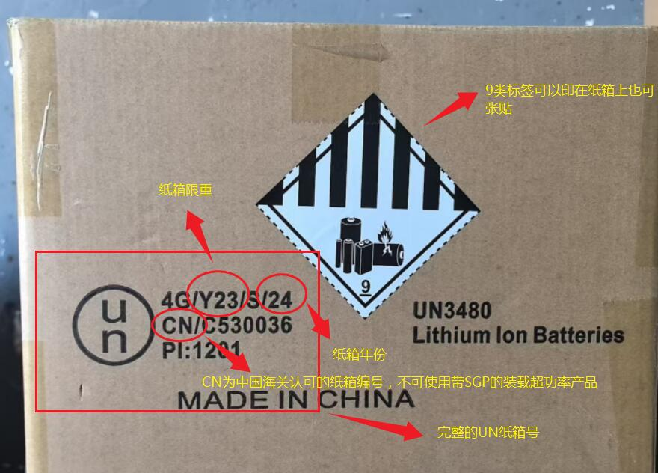
 | 五 | 海外仓自提货，请务必在提货前至少1个工作日告知提货时间及提供提货单(BOL)给我司客服交接国外；提货方务必拿提货单（提供给我司的一致）或者提供提货单号与我司海外仓操作人员确认一致才给予放货；若未及时交接我司提货信息或者提货方未提供提货单或者提供的提货单号不一致，我司海外仓不予放货(为保障货物安全)导致产生跑空费等其它费用均由客人自行承担。

 | 六 | 拒收液体、气体、粉末、仿牌、电子烟配件类，纯太阳能板，陶瓷制品，牙科镜、牙贴、永生花、植物种子、地球仪、地图、国旗、食品、医疗用品、知识产权商品（商标，仿牌）、化学化工产品、儿童玩具用品、古玩字画、军火，毒品、烟草、美国反倾销产品，以及其他政府部门、船公司禁运之商品。如发现冲货瞒报罚款人民币5000元并追究相关法律责任，冲货出运若被海关没收，我司概不负责，另产生额外的费用将实报实销。

 | 七 | 若货物被美国海关认定是品牌货物，或者如CE、蓝牙、HDMI、FDA、FCC、LACEY ACT、 DOT( 不限于以上列举）等等认证的货物或者不符合美国进口要求的货物，实际发件人应于出货前提供相应授权书或者认证报告，如未提供导致货物扣关甚至退运而产生额外费用，由实际发件人承担。 |  |  | UN箱标准主要留意不能使用过期以及带有SGP字母的，SGP这种属于国际危包箱，是没有海关认证的，可以装非危产品，但是不能装超功率的电池。现在仓库反馈有很多都是SGP的箱子，请留意下提醒客户这种箱子对于海运出货是不合规的

费用须知 | 一 | 计费方式 | 按KG计费：单票100KG起收，报价标黄仓库300KG起收，体积=长*宽*高/6000，实重与体积重取大者计费，整票进位取整计费，一票多件货物，单件计费重量不足12KG按12KG计费 按CBM计费：2CBM起收，体积=长*宽*高/1000000，实重=1:363，实重与体积重取大者计费。

 | 二 | DG渠道附加费 | 电池资料不合格，不齐全或者没有电池资料加1.5元/KG，超功率需提供危包证并包装UN箱，我司操作代包装费用25--35元/个，带太阳能类产品，附加费最低+1RMB，纯太阳能不接。电动车，平衡车，滑板车附加费+3RMB/KG；扫地机，加热服，泳池清洁机，割草机，泳池机器人附加费+1.5RMB/KG。

 | 三 | 报关费 | 普船/DG：500RMB/票；续页费统一50RMB/票（超6个品名为1个续页）
 |  | 包装种类勾选 | 深圳各口岸出口严查以下情形: 报关单的“包装种类”请根据货物包装情况如实申报，有多种包装方式的，都可以全部勾选上，托盘可以按以下申报：1、塑胶托盘申报为：其他包装； 2、复合板卡板申报为：再生木托； 3、实木卡板申报为：天然木托、要有IPPC标识，并在备注栏申报清楚有无IPPC标识；托盘种类未申报正确的都要送处置处理，请谨慎报关！！！ |  | 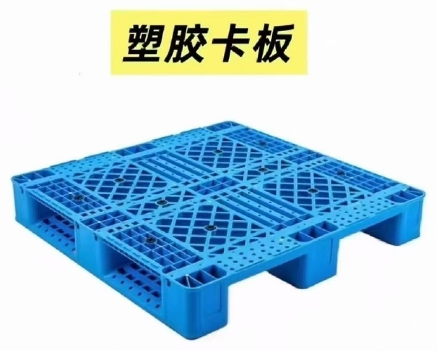 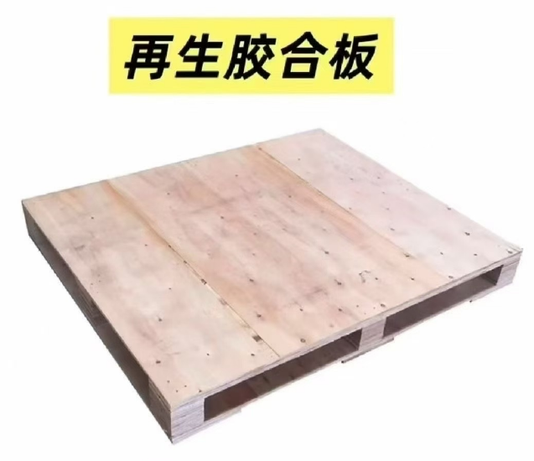 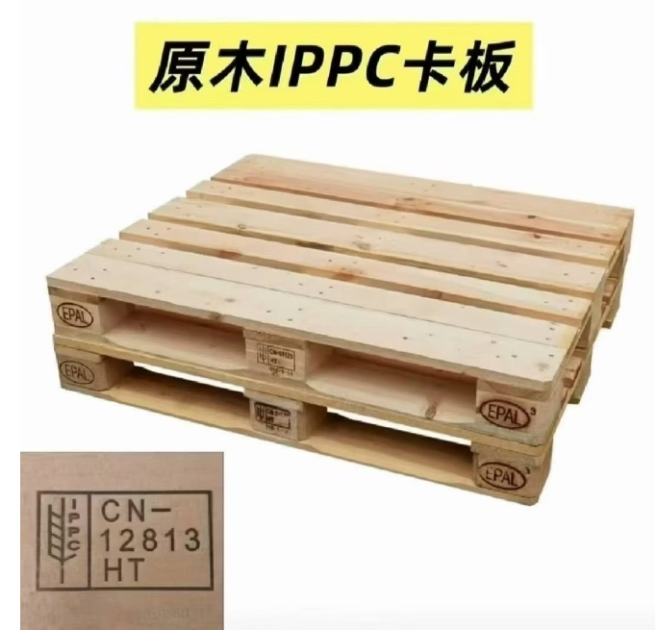

 | 四 | 商检费 | 单询
 | 五 | 超品名 | 免10个品名/票，超出部分加收30RMB/品名
 | 六 | 海派*超长超重费 | 超长：最长边超过120CM，第二长边超过75CM，266CM<长+2*（高+宽）<330CM，收取180RMB/件，围长超过330CM不接 超重：30KG＞单件实重≥22KG，加收200RMB/件，单件实重≥30KG不接

 | 七 | 亚马逊卡派*超长费 | 最长边≦1.2M，无附加费； 1.2M<最长边<1.3M，按KG计费加收1元/KG; 1.3M≤最长边<1.5M，按KG计费加收2元/KG: 1.5M≤最长边<1.8M，按KG计费加收3元/KG; 单边尺寸超1.8M，单询。 单票有一件超过尺寸的整票都需收超长附加费。

 | 八 | 私仓卡派*超长费 | 一、最长边<1.2M，无附加费; 二、1.2M≤最长边<1.5M，按KG计费加收1元/KG; 三、1.5M≤最长边<1.8M，按KG计费加收2元/KG; 四、1.8M≤最长边<2M，按KG计费加收3元/KG; 五、2M≤最长边<2.5M，按KG计费加收5元/KG; 六、2.5M及以上单询

 | 九 | 偏远附加费 | 偏远：加收40RMB/件，偏远查询 https://ziplucas.com/
 | 十 | 非亚马逊地址 | 加收1RMB/KG
 | 十一 | 指定打单服务商 | 加收1RMB/KG
 | 十二 | 派送范围 | 渠道服务仅限于美国本土48洲，不接收邮箱BOX，军方地址，(不接收邮编:006-009 PUERTO RICO AND VIRGIN LSLANDS波多黎各、维尔京 群岛，966-969 HAWAIIAND GUAM 夏威夷、关岛995-999 ALASKA阿拉斯加等)。

 | 十三 | 拦截费 | 单询（可拦截只是尝试拦截，但不保证百分百成功，拦截成功才收取操作费）
赔偿说明 | 一 | 海派*申诉标准 | 亚马逊 | 货件交付服务商后三个工作日未提取反馈我司；未递送按服务商最后一条轨迹时间7-15天还未上架反馈我司客服进行开查，超30天未反馈异常我司即默认收齐，只接受尝试开查，不接受理赔。

 |  |  | 非亚马逊 | 官网显示已递送且交付地址无误，请让收货人联系当地快递商沟通；若交付地址错误请及时反馈我司。
 | 二 | 卡派*申诉标准 | 亚马逊 | 未上架，请客人提供我司回传的POD&ISA给到亚马逊进行开查。
 |  |  | 非亚马逊 | 卡派私人地址货物，请务必让收货方收货现场清点货物件数是否无误后在签字，如有少件异常等情况，请务必在签收单上面注明及反馈我司；签收单上签字回传后无反馈少件异常等情况默认货物全部完好收到，不接受理赔。

 | 三 | 非理赔范围 | ①仿牌侵权，超敏感货（粉末、液体、膏体、气体、带油等）遇查验海关扣货。 ②货物非我司直接原因造成挤压损坏、易碎品破损、箱内装物品缺少非整箱丢失等。 ③卡派亚马逊货件我司已提供完整POD及有效ISA号。 ④因不可抗拒因素造成的延误和丢件，我司不承担赔偿责任。（不可抗抗拒因素包括但不限于地震、泥石流、洪涝灾害；台风、暴雨雪、雾霾等恶劣天气；罢工、恐怖事件、意外交通事故、法规政策的修改、政府、海关查验等司法机关的行为、决定或命令；抢劫、飞车抢夺等暴力犯罪等）

 | 四 | 赔偿标准 | ①丢件赔付按40元/KG赔偿，不退运费； ②易碎品破损及非整箱丢失，内装物品短少，不予赔偿； ③因不可抗拒因素造成的延误和丢件，我司不承担赔偿责任。（不可抗抗拒因素包括但不限于地震、泥石流、洪涝灾害；台风、暴雨雪、雾霾等恶劣天气；罢工、恐怖事件、意外交通事故、法规政策的修改、政府、海关等司法机关的行为、决定或命令；抢劫、飞车抢夺等暴力犯罪等）； ④托寄物可能获得的收益、利润、实际用途、商业机会、商业价值等任何间接损失，我司不承担赔偿责任； ⑤POD显示货物已签收不予赔偿。

以星快船DG纯电池
以星快船纯电池海派
 |  |  |  | 返回目录

渠道代码：HJ04 | 12KG＋ | 71KG+ | 提取时效仅作参考 （开船次日至提取前一天）
美西(邮编80000-96999) | 15.5 | 14.5 | 16-18自然日
美西(邮编97000-99999) | 15.5 | 14.5 | 16-18自然日
美中(邮编40000-79999) | 16.5 | 15.5 | 16-18自然日
美东(邮编30000-39999) | 16.5 | 15.5 | 16-18自然日
美东(邮编00000-29999) | 16.5 | 15.5 | 16-18自然日
以星快船纯电池DG海卡

商业私人地址提供详细地址单独咨询价格
渠道代码：HJ08 | 区域/省州 | 12kg+ | 时效仅作参考 尾端派送需跟亚马逊预约送仓，亚马逊不定期频发爆仓，遇爆仓期间时效不可控
自提 | 美西/CA 91761 | 6.68 | 16-18自然日
LAX9/ONT8/SBD1/LGB8 | 美西热门仓促销 | 6.68 | 18-22自然日
POC1/POC2/POC3 |  |  | 20-25自然日
IUSP/IUSQ/IUSJ/JOE1 |  | 6.88
IUSW/IUTI/XLX7/ONT9/LGB4/LGB6/SBD2/SNA4
SCK1/SCK4/SMF3/GYR2/GYR3/LAS1/VGT2/MIT2/ GEU2/GEU3/GEU5/MCE1/FAT2/LAS6/OAK3/SJC7/ QXY8/IUTE/HLI2/SCK8/TCY1/TCY2 |  | 7.18
以下仓库100KG+或者1CBM+（冷门仓单询）

FTW1/FTW5/GEG2 | 美中热门仓促销 | 9.18 | 25-30自然日
IAH3/PSC2/ABQ2
IND9/MQJ1/FWA4 |  |  | 30-35自然日
RFD2/RFD4/MDW2/MDW6
ORD2/MEM1/MEM6 | 美东热门仓促销 | 10.98 | 35-40自然日
ABE8/ACY2/TEB6/TEB3/TEB4
PHL4/PHL5/PHL6/MDT1
AVP1/AVP3/AVP9
ALB1/SWF1/SWF2
CLT2/CLT3/RDU2/4
Walmart NJ3/ABE2/ABE3/ABE4 |  | 11.28
Walmart PHL4N/PHL5S/ILG1 |  | 11.28
代步车这类产品被归类为反倾销，反倾销税500%，三轮/四轮低速车可能都会涉及反倾销，即日起出货需加收10RMB/KG附加费。
1.该渠道船司服务由以星/EMC定提统配 2.附加费：电池资料不合格，不齐全或者没有电池资料加1.5元/KG，超功率没装UN箱加2.5/kg，超功率需提供危包证并包装UN箱，我司操作代包装费用25--35元/个，带太阳能类产品，附加费最低+1RMB，纯太阳能不接。电动车，平衡车，滑板车附加费+3RMB/KG。扫地机，加热服，泳池清洁机，割草机，泳池机器人附加费+1.5RMB/KG。 3.船期延误、进出口查验、码头罢工，亚马逊问题（爆仓、删约，不放约，拒收）不做时效延误赔偿 4.正规DG柜，报关件需提供MSDS 、UN38.3 海运鉴定报告，可接超功率需提供危包证，单电芯功率达20W或电池组功率达100W为超功率，危包证资料为：性能单（出入境货物包装性能检验结果单）、使用单（出境危险货物运输包装使用鉴定结果单），两份必须同时提供并核销 5.拒收三无产品 6.电动车，摩托车，HID 需要DOT并需上路证 7.电源类产品货值高，客户需自己购买保险 8.DG报关费350RMB/票 9.美西仓库地址：1567 S Campus Ave Ontario CA 91761 自提15USD/卡板 出库费 10.FedEx-美国-电话：+1 800-463-3339

OA联盟DG纯电池
OA联盟DG海派
 |  |  |  | 返回目录

渠道代码：HJ02 | 12KG＋ | 71KG+ | 提取时效仅作参考 （开船次日至提取前一天）
美西(邮编80000-96999) | 15 | 14 | 22-24自然日
美西(邮编97000-99999) | 15 | 14 | 22-24自然日
美中(邮编40000-79999) | 16 | 15 | 22-24自然日
美东(邮编30000-39999) | 16 | 15 | 22-24自然日
美东(邮编00000-29999) | 16 | 15 | 22-24自然日
OA联盟DG海卡

商业私人地址提供详细地址单独咨询价格
渠道代码：HJ06 | 区域/省州 | 100kg+ | 时效仅作参考 尾端派送需跟亚马逊预约送仓，亚马逊不定期频发爆仓，遇爆仓期间时效不可控
自提 | 美西/CA 91761 | 5.68 | 16-18自然日
LAX9/ONT8/SBD1/LGB8 | 美西热门仓促销 | 5.68 | 18-22自然日
POC1/POC2/POC3 |  |  | 20-25自然日
IUSP/IUSQ/IUSJ/JOE1 |  | 5.88
IUSW/IUTI/XLX7/ONT9/LGB4/LGB6/SBD2/SNA4
SCK1/SCK4/SMF3/GYR2/GYR3/LAS1/VGT2/MIT2/ GEU2/GEU3/GEU5/MCE1/FAT2/LAS6/OAK3/SJC7/ QXY8/IUTE/HLI2/SCK8/TCY1/TCY2 |  | 6.18
以下仓库100KG+或者1CBM+（冷门仓单询）

FTW1/FTW5/GEG2 | 美中热门仓促销 | 8.68 | 25-30自然日
IAH3/PSC2/ABQ2
IND9/MQJ1/FWA4 |  |  | 30-35自然日
RFD2/RFD4/MDW2/MDW6
ORD2/MEM1/MEM6 | 美东热门仓促销 | 10.48 | 35-40自然日
ABE8/ACY2/TEB6/TEB3/TEB4
PHL4/PHL5/PHL6/MDT1
AVP1/AVP3/AVP9
ALB1/SWF1/SWF2
CLT2/CLT3/RDU2/4
Walmart NJ3/ABE2/ABE3/ABE4 |  | 10.78
Walmart PHL4N/PHL5S/ILG1 |  | 10.78
代步车这类产品被归类为反倾销，反倾销税500%，三轮/四轮低速车可能都会涉及反倾销，即日起出货需加收10RMB/KG附加费。
1.该渠道船司服务由OA统配(COSCO/EMC/OOCL/CMA) 2.附加费：电池资料不合格，不齐全或者没有电池资料加1.5元/KG，超功率没装UN箱加2.5/kg，超功率需提供危包证并包装UN箱，我司操作代包装费用25--35元/个，带太阳能类产品，附加费最低+1RMB，纯太阳能不接。电动车，平衡车，滑板车附加费+3RMB/KG。扫地机，加热服，泳池清洁机，割草机，泳池机器人附加费+1.5RMB/KG。 3.船期延误、进出口查验、码头罢工，亚马逊问题（爆仓、删约，不放约，拒收）不做时效延误赔偿 4.正规DG柜，报关件需提供MSDS 、UN38.3 海运鉴定报告，可接超功率需提供危包证，单电芯功率达20W或电池组功率达100W为超功率，危包证资料为：性能单（出入境货物包装性能检验结果单）、使用单（出境危险货物运输包装使用鉴定结果单），两份必须同时提供并核销 5.拒收三无产品 6.电动车，摩托车，HID 需要DOT并需上路证 7.电源类产品货值高，客户需自己购买保险 8.DG报关费350RMB/票 9.美西仓库地址：1567 S Campus Ave Ontario CA 91761 自提15USD/卡板 出库费 10.FedEx-美国-电话：+1 800-463-3339

美东DG纯电&普货卡派
美东DG纯电/普货卡派
 |  |  |  | 返回目录

商业私人地址提供详细地址单独咨询价格
仓库代码 | HJ11-纽约普货海卡 | HJ12-纽约DG纯电池 | 参考时效
 | 300kg+ | 300kg+ | （开船次日至签收前一天）
自提 | 5.38 | 5.58 | 40-45自然日
TEB6 | 5.58 | 5.78 | 45-48自然日
ABE8 | 5.58 | 5.78 | 45-48自然日
ACY2 | 5.58 | 5.78 | 45-48自然日
TTN2 | 5.58 | 5.78 | 45-48自然日
TEB9 | 5.58 | 5.78 | 45-48自然日 | 普货以及非危产品 1：180减0.3RMB/KG 1：200减0.5RMB/KG 1：300减0.8RMB/KG 1：400减1.5RMB/KG 1：500减2RMB/KG 其它货型请单询价！
EWR5 | 5.58 | 5.78 | 45-48自然日
EWR4 | 5.58 | 5.78 | 45-48自然日
TEB3 | 5.68 | 5.88 | 45-48自然日
TEB4 | 5.68 | 5.88 | 45-48自然日
ABE4 | 5.88 | 6.08 | 45-48自然日
ABE3 | 5.88 | 6.08 | 45-48自然日
AVP1 | 5.98 | 6.18 | 45-48自然日
AVP9 | 5.98 | 6.18 | 45-48自然日
AVP3 | 5.98 | 6.18 | 45-48自然日
PHL4 | 6.18 | 6.38 | 45-48自然日
PHL5 | 6.18 | 6.38 | 45-48自然日
PHL6 | 6.18 | 6.38 | 45-48自然日
MDT1 | 6.18 | 6.38 | 45-48自然日
RDG1 | 6.18 | 6.38 | 45-48自然日
PIT2 | 7.18 | 7.38 | 45-48自然日
LBE1 | 7.18 | 7.38 | 45-48自然日
MDT4 | 6.58 | 6.78 | 45-48自然日
DET1 | 7.98 | 8.18 | 48-52自然日
DET2 | 7.98 | 8.18 | 48-52自然日
LAN2 | 8.18 | 8.38 | 48-52自然日
DTW3 | 7.98 | 8.18 | 48-52自然日
JFK8 | 5.58 | 5.78 | 45-48自然日
ALB1 | 6.58 | 6.78 | 45-48自然日
SWF2 | 6.48 | 6.68 | 45-48自然日
SWF1 | 6.48 | 6.68 | 45-48自然日
AKR1 | 7.08 | 7.28 | 48-52自然日
CMH6 | 7.08 | 7.28 | 48-52自然日
CMH2 | 7.08 | 7.28 | 48-52自然日
CMH7 | 7.08 | 7.28 | 48-52自然日
CMH3 | 7.38 | 7.58 | 48-52自然日
MDT2 | 6.18 | 6.38 | 48-52自然日
DCA6 | 6.18 | 6.38 | 48-52自然日
IUSL | 6.68 | 6.88 | 48-52自然日
XLX1 | 6.58 | 6.78 | 48-52自然日
HGR2 | 6.58 | 6.78 | 48-52自然日
ILG1 | 6.48 | 6.68 | 48-52自然日
PHL3 | 6.48 | 6.68 | 48-52自然日
BDL6 | 6.88 | 7.08 | 48-52自然日
BDL3 | 6.88 | 7.08 | 48-52自然日
BOS4 | 7.48 | 7.68 | 48-52自然日
BOS6 | 7.48 | 7.68 | 48-52自然日
BOS7 | 7.48 | 7.68 | 48-52自然日
BOS8 | 7.48 | 7.68 | 48-52自然日
BWI1 | 6.88 | 7.08 | 48-52自然日
BWI4 | 6.88 | 7.08 | 48-52自然日
KRB2 | 7.48 | 7.68 | 48-52自然日
RMN3 | 7.18 | 7.38 | 48-52自然日
RIC1 | 7.18 | 7.38 | 48-52自然日
RIC3 | 7.18 | 7.38 | 48-52自然日
XRI3 | 7.98 | 8.18 | 48-52自然日
CHO1 | 7.18 | 7.38 | 48-52自然日
ORF2 | 7.48 | 7.68 | 48-52自然日
GSO1 | 7.48 | 7.68 | 48-52自然日
XLX6 | 7.58 | 7.78 | 48-52自然日
CLT3 | 7.68 | 7.88 | 48-52自然日
RDU2 | 7.98 | 8.18 | 48-52自然日
RDU4 | 7.98 | 8.18 | 48-52自然日
CLT2 | 7.98 | 8.18 | 48-52自然日
CLT6 | 7.98 | 8.18 | 48-52自然日
GSP1 | 7.98 | 8.18 | 48-52自然日
CAE1 | 8.48 | 8.68 | 48-52自然日
IND2 | 7.68 | 7.88 | 48-52自然日
XUSE | 7.68 | 7.88 | 48-52自然日
IND5 | 7.68 | 7.88 | 48-52自然日
IND4 | 7.68 | 7.88 | 48-52自然日
IND9 | 7.68 | 7.88 | 48-52自然日
MQJ1 | 7.68 | 7.88 | 48-52自然日
MQJ2 | 7.68 | 7.88 | 48-52自然日
FWA4 | 8.18 | 8.38 | 48-52自然日
MDW2 | 8.68 | 8.88 | 48-52自然日
ORD2 | 8.68 | 8.88 | 48-52自然日
IGQ2 | 8.68 | 8.88 | 48-52自然日
RFD4 | 8.48 | 8.68 | 48-52自然日
STL4 | 9.38 | 9.58 | 48-52自然日
STL3 | 10.08 | 10.28 | 48-52自然日
MCI3 | 10.38 | 10.58 | 48-52自然日
JVL1 | 8.68 | 8.88 | 48-52自然日
CHA1 | 8.08 | 8.28 | 48-52自然日
CHA2 | 8.08 | 8.28 | 48-52自然日
BNA2 | 8.18 | 8.38 | 48-52自然日
BNA6 | 8.18 | 8.38 | 48-52自然日
MEM1 | 8.58 | 8.78 | 48-52自然日
SAV3 | 8.48 | 8.68 | 48-52自然日
ATL8 | 8.18 | 8.38 | 48-52自然日
XHH3 | 8.48 | 8.68 | 48-52自然日
MGE3 | 8.18 | 8.38 | 48-52自然日
MGE1 | 8.58 | 8.78 | 48-52自然日
HSV1 | 8.58 | 8.78 | 48-52自然日
HSV2 | 8.58 | 8.78 | 48-52自然日
ICT2 | 10.58 | 10.78 | 48-52自然日
FOE1 | 10.08 | 10.28 | 48-52自然日
MEM6 | 8.58 | 8.78 | 48-52自然日
MEM8 | 8.58 | 8.78 | 48-52自然日
JAX2 | 9.48 | 9.68 | 48-52自然日
TPA1 | 9.48 | 9.68 | 48-52自然日
TPA2 | 9.48 | 9.68 | 48-52自然日
MCO2 | 9.48 | 9.68 | 48-52自然日
TPA3 | 9.48 | 9.68 | 48-52自然日
TPA6 | 9.48 | 9.68 | 48-52自然日
MCO1 | 9.48 | 9.68 | 48-52自然日
JAX3 | 9.48 | 9.68 | 48-52自然日
MIA1 | 10.38 | 10.58 | 48-52自然日
PBI2 | 10.38 | 10.58 | 48-52自然日
TMB8 | 10.38 | 10.58 | 48-52自然日
沃尔玛PHL1s | 6.38 | 6.58 | 48-52自然日
沃尔玛PHL5s | 6.38 | 6.58 | 48-52自然日
沃尔玛KY1 | 7.98 | 8.18 | 50-60自然日
沃尔玛MEM1s | 8.58 | 8.78 | 50-60自然日
沃尔玛IND3 | 8.18 | 8.38 | 50-60自然日
沃尔玛ATL1 | 8.48 | 8.68 | 50-60自然日
沃尔玛NJ3 | 6.38 | 6.58 | 50-60自然日
沃尔玛MCO1 | 9.38 | 9.58 | 50-60自然日
代步车这类产品被归类为反倾销，反倾销税500%，三轮/四轮低速车可能都会涉及反倾销，即日起出货需加收10RMB/KG附加费。
1..附加费： 电池资料不合格，不齐全或者没有电池资料加1.5元/KG，超功率没装UN箱加2.5/kg，超功率需提供危包证并包装UN箱，我司操作代包装费用25--35元/个，带太阳能类产品，附加费最低+1RMB，纯太阳能不接。电动车，平衡车，滑板车附加费+3RMB/KG。扫地机，加热服，泳池清洁机，割草机，泳池机器人附加费+1.5RMB/KG。 2.船期延误、进出口查验、码头罢工，亚马逊问题（爆仓、删约，不放约，拒收）不做时效延误赔偿 3.正规DG柜，报关件需提供MSDS 、UN38.3 海运鉴定报告，可接超功率，需提供危包证 4.拒收三无产品 5.电动车，摩托车，HID 需要DOT并需上路证 6.电源类产品货值高，客户需自己购买保险 7.DG报关费350RMB/票 8.美东自提地址:5 Terminal Way Avenel NJ 07001 自提15USD/卡板 出库费

美国纯电空派香港飞包税
美国专线纯电池香港飞包税空派（UPS）
 |  |  |  |  |  |  | 返回目录

卡派提供详细地址单独咨询派送费
区域 | 24KG+ | 71KG+ | 100KG+ | 500KG+ | 1000KG+ | 时效---提取
美国西部 邮编8-9 | 86 | 84 | 82 | 82 | 81 | 直飞LAX 8-10工作日提取 超功率无资料+RMB2/KG
美中 邮编4-7/381 | 87 | 85 | 83 | 83 | 82
美国东部 邮编0-3 | 88 | 86 | 84 | 84 | 83
卡派 | 79 |  |  |  |  | 外加派送费
查询方式 | 1）鸿捷智慧物流系统下单网站：http://gdhjex.nextsls.com/wos 实行：一单到底。即从深圳操作中心到美国亚马逊各仓库签收，全程一个单号跟踪至签收。 2） 此渠道货物在深圳操作中心和美国清关、分检、安排派送，都由深圳公司全部完成。

操作要求 | 1.单票货物5个品名 超出部分加收RMB30/个,退税加RMB350/票（续页5项为一页加收RMB50/页） 无电池资料附加+RMB1/KG，超功率无电池资料附加+RMB2/KG 报关行资料：社会统一代码：91440300057851359Q 海关注册编码：4403180883 离境口岸：深圳 出境关别：莲塘 5354 （记得做电子委托开启自动确认和辅助查验 ）

 | 2.商业地址+1/KG 私人住宅地址加收RMB2/KG 偏远地区：RMB40/箱 表价最后一页有偏远查询
 | 3. UPS包装要求：1）标准包裹大于22KG 加收RMB168/件 2）周长＜260cm，周长=长+2*宽+2*高，如超过此标准尺寸包裹拒收！ 3）单边长度最长边＜100cm，第二长边＜70cm，任意对应边长超长包裹拒收！ 不接超功率报关件（可出单训） 外箱不可有3480标签，以及任何显示纯电的标识 中性包装 要求纸箱坚硬

 | 4.单票100KG起收。一票多件货物，单件最低重量不能低于12KG按12KG计费
 | 5.美国做香港不包税，按照包税底价减RMB1/KG+清关费USD95/票 ,ISC(机场服务费）USD220/票+关税实报实销
 | 6.另外特别强调，周六，周日所收货物全部按照，以下周一最新报价计算运费
 | 7.不符合目的地国家进口要求的货物不能寄运！拒收仿牌、仿外形产品、木箱、易燃易爆化工品、违禁品等航空禁运敏感货！
 | 8.货物有品牌LOGO或是工厂自己的小牌的产品，请注明！海关要求时要能提供授权书.（建议：授权书打印出来，放入货箱随货出运，可减少不必要的麻烦！）

 | 9.我司无法逐一审核所有货物发票、箱单、外箱包装等，若申报的品牌、品名、数量与实际不符或货物包装原因所产生的任何问题和费用，由发件方承担，我司不承担任何责任；

 | 10：带电、带磁、含液体粉末等敏感货物未申报，我司当冲货处理查到罚款最低罚款2000RMB/票，处理费实报实销。如有瞒报一切问题又客户承担！

赔偿说明 | 赔偿条款：在航空运输过程中如货物丢失或者扣关，并在开查日起1个月内无法寻回，我司将按照60RMB/KG作出赔偿并且不退运费，在承运商官方提取转运后丢失按照官方赔偿标准并每票最高不超过100USD。特别申明以下情况不受理赔偿：

 | 注：纯电，液体，粉末颗粒，膏状类产品等敏感货物，出货前请及时提供空运公司认可的，有效的MSDS等安全检测报告，否则无延误赔偿。

 | 3.提取上网后，如派送异常，必须在15天内申请调查（以官网更新的最后一条信息时间为准），否则只接受查询不接受索赔。未提取上网，必须在交货后1个月内提出申请调查或索赔，超期件我司不予受理和赔偿。

 | 4.非整箱丢失，内装物品短少，不予赔偿。
 | 5.赔偿费用充入贵司在我司系统账户抵运费。
免责申明 | 1.我司无法保证可以逐一审核查验所有货物及其发票箱单和外箱包装等, 如因货物本身及发票箱单、包装等问题导致海关扣货、服务商/收件人拒收或退回（服务商包括但不限于中港公司、空运公司、快递公司、第三方海外仓等），所产生的一切费用及责任由发件方承担。

 | 2.不符合目的地国家进口要求的货物不能寄运！出口货物需要办理审批、检验、认证等手续的，发件方应当将办理完有关手续的证明文件提交我司，但我司无鉴别货物出口所需授权、检验、认证等资料文件真实性的能力，发件方所提供的相关文件，我司默认其真实有效。如因产品授权，认证等相关资料缺失或者无效导致货物退运、查没、扣留、销毁等产生的所有责任和相关费用将由发件方承担，给我司或第三人造成经济损失的，甲方应承担赔偿责任。

 | 3. 如遇目地海关查验，因货物质量/认证问题我司可协助清关处理，但不承担任何责任！另最终海关查验结果认定货物因以下原因导致货物扣关甚至退运而产生的所有责任和相关费用将由发件人承担。 1） 产品不具备CE认证，没有贴CE标签等原因导致海关扣关。（如CE、蓝牙、HDMI、FDA、FCC、Lacey Act、DOT（不限于以上列举）等） 2） 产品没有如实申报、侵犯知识产权或者欧盟禁止进口导致海关扣关。 3） 产品配件不符合欧盟国家的要求导致海关扣关。 4） 敏感品名，海关查验扣关。（反倾销、涉及政治、宗教等货物）

 | 4.因不可抗拒因素造成的延误和丢件，我司不承担赔偿责任。（不可抗抗拒因素包括但不限于地震、泥石流、洪涝灾害；台风、暴雨雪、雾霾等恶劣天气；罢工、恐怖事件、意外交通事故、法规政策的修改、政府、海关等司法机关的行为、决定或命令；抢劫、飞车抢夺等暴力犯罪等）

 | 5.托寄物可能获得的收益、利润、实际用途、商业机会、商业价值等任何间接损失，我司不承担赔偿责任。
温馨提示 | 1.根据亚马逊仓 FBA货物规定，如单件重量若超过15KG，在外箱贴上“Heavy Package"(超重标签）。如单件重量在22.5-30KG，在外箱贴上“Team Lift"标签。

 | 2.所有货物外箱需贴“MADE IN CHINA”标签。
贵司一旦交货，我司则视已阅读并默认以上所有内容!
双清服务指为货物出口中国和进口到目的国提供两边海关清关申报(清关杂费由我司承担), 以及缴纳关税服务(关税由我司承担), 但不包含为货物提供进出口资质, 不包含为货物提供品牌、专利、FDA等授权以及安全证明,这些文件由货物实际发货人或收货人提供。所有需要提供海关文件，认证等类型产品所产生的任何问题，我司不承担任何责任,也不负责这类货物出仓后的退回。

欧洲空派纯电专线
欧洲空派纯电专线
 |  |  |  |  |  |  | 返回目录

卡派提供详细地址单独咨询派送费
区域 | 24KG+ | 71KG+ | 100KG+ | 500KG+ | 时效---提取 | 操作要求
德国 | 87 | 85 | 83 | 82 | UPS派送香港飞 出仓后8-10个工作日提取 海关查验和国内外法定节假日不包含在内 | 红色国家可以包税，其他国家暂时只能自税/递延 要求：不接超功率报关件（可出单询） 外箱不可有3480标签，以及任何显示纯电的标识 中性包装 要求纸箱坚硬
比利时,卢森堡,荷兰,捷克 | 89 | 87 | 85 | 84
斯洛文尼亚,波兰,克罗地亚,斯洛伐克共和国 | 90 | 88 | 86 | 85
匈牙利,保加利亚,爱沙尼亚,立陶宛,拉脱维亚,罗马尼亚 | 90 | 88 | 86 | 85
丹麦,芬兰,法国,奥地利,瑞典,意大利(邮编10000-50999) | 91 | 89 | 87 | 86
希腊,爱尔兰,意大利（其他邮编地址）,葡萄牙(只能自主VAT)（除了亚速尔群岛和马德拉群岛）,西班牙（除了加那利群岛，休达和梅利利亚） | 92 | 90 | 88 | 87
卡派头程 | / | / | 79 | 78
无电池资料+RMB1/KG，超功率无电池资料+RMB2/KG,报关退税需电池资料齐全，递延减RMB5/KG

查询方式 | 1）鸿捷智慧物流系统下单网站：http://gdhjex.nextsls.com/wos 实行：一单到底。即从深圳操作中心到亚马逊各仓库签收，全程一个单号跟踪至签收。 2） 此渠道货物在深圳操作中心和美国清关、分检、安排派送，都由深圳公司全部完成。

附加费用说明: | 1、退件退回海外仓服务（发货即默认条款）： 因地址或其他任何问题造成派送不成功造成的退回海外仓即产生退件费150RMB/件+操作费40RMB/件；销毁服务：退件费190RMB/件+免费销毁 重派/改派服务费用：退件费150RMB/件+操作费40RMB/件+重派费75RMB/件（3KG），超3KG加收重派费7.5RMB/KG，最低150RMB/件；（补充：重派改派按海外仓库操作时间为准则，无重派/改派成功，可申请退回重派/改派费用，无赔偿）

操作要求 | 1.单票货物5个品名 超出部分加收RMB30/个,退税加RMB350/票（续页5项为一页加收RMB50/页），单独清关RMB300/票
 | 2.私人地址商业地址+1/KG 抵消RMB100/票 UPS征收偏远地区附加费派送费：偏远费收费标准为5RMB/KG，最低收费为195RMB/票，另加当月燃油附加费，退件费用实报实销

 | 3. 超重收费：标准包裹不大于30kg，＞30KG每个包裹加收380人民币 （≥40KG包裹拒收）超长收费：最长边＜100cm，第二长边＜70cm，任意一边超长每个包裹加收180人民币（任意边长超出160cm包裹拒收）

 | 4.单票21KG起收，单票单件加收RMB100/票附加费，一票多件货物，单件最低重量不能低于12KG按12KG计费

 | 5.另外特别强调，周六，周日所收货物全部按照，以下周一最新报价计算运费
 | 6.不符合目的地国家进口要求的货物不能寄运！拒收仿牌、仿外形产品、木箱、易燃易爆化工品、违禁品等航空禁运敏感货！

 | 7.货物有品牌LOGO或是工厂自己的小牌的产品，请注明！海关要求时要能提供授权书.（建议：授权书打印出来，放入货箱随货出运，可减少不必要的麻烦！）

 | 8.我司无法逐一审核所有货物发票、箱单、外箱包装等，若申报的品牌、品名、数量与实际不符或货物包装原因所产生的任何问题和费用，由发件方承担，我司不承担任何责任；

 | 10：带电、带磁、含液体粉末等敏感货物未申报，我司当冲货处理查到罚款最低罚款2000RMB/票，处理费实报实销。如有瞒报一切问题又客户承担！

赔偿说明 | 1.赔偿条款：在航空运输过程中如货物丢失或者扣关，并在寄件日起2个月内无法寻回，我司将按照60RMB/KG作出赔偿并且不退运费，在承运商官方提取转运后丢失按照官方赔偿标准并每票最高不超过100USD。特别申明以下情况不受理赔偿：

 | 2.延误赔偿：超过15个工作日未提取赔1元/KG/工作日至运费赔清（查验 航司拉货除外 付款后第一个工作日开始计算，官网提取前一个工作日止。非工作日以各地区法定节假日表为准）。延误赔偿请在一个月内提出申请，超期不予受理. 注：纯电，液体，粉末颗粒，膏状类产品等敏感货物，出货前请及时提供空运公司认可的，有效的MSDS等安全检测报告，否则无延误赔偿。

 | 3.提取上网后，如派送异常，必须在15天内申请调查（以官网更新的最后一条信息时间为准），否则只接受查询不接受索赔。未提取上网，必须在交货后1个月内提出申请调查或索赔，超期件我司不予受理和赔偿。

 | 4.非整箱丢失，内装物品短少，不予赔偿。
 | 5.赔偿费用充入贵司在我司系统账户抵运费。
免责申明 | 1.我司无法保证可以逐一审核查验所有货物及其发票箱单和外箱包装等, 如因货物本身及发票箱单、包装等问题导致海关扣货、服务商/收件人拒收或退回（服务商包括但不限于中港公司、空运公司、快递公司、第三方海外仓等），所产生的一切费用及责任由发件方承担。

 | 2.不符合目的地国家进口要求的货物不能寄运！出口货物需要办理审批、检验、认证等手续的，发件方应当将办理完有关手续的证明文件提交我司，但我司无鉴别货物出口所需授权、检验、认证等资料文件真实性的能力，发件方所提供的相关文件，我司默认其真实有效。如因产品授权，认证等相关资料缺失或者无效导致货物退运、查没、扣留、销毁等产生的所有责任和相关费用将由发件方承担，给我司或第三人造成经济损失的，甲方应承担赔偿责任。

 | 3. 如遇目地海关查验，因货物质量/认证问题我司可协助清关处理，但不承担任何责任！另最终海关查验结果认定货物因以下原因导致货物扣关甚至退运而产生的所有责任和相关费用将由发件人承担。 1） 产品不具备CE认证，没有贴CE标签等原因导致海关扣关。（如CE、蓝牙、HDMI、FDA、FCC、Lacey Act、DOT（不限于以上列举）等） 2） 产品没有如实申报、侵犯知识产权或者欧盟禁止进口导致海关扣关。 3） 产品配件不符合欧盟国家的要求导致海关扣关。 4） 敏感品名，海关查验扣关。（反倾销、涉及政治、宗教等货物）

 | 4.因不可抗拒因素造成的延误和丢件，我司不承担赔偿责任。（不可抗抗拒因素包括但不限于地震、泥石流、洪涝灾害；台风、暴雨雪、雾霾等恶劣天气；罢工、恐怖事件、意外交通事故、法规政策的修改、政府、海关等司法机关的行为、决定或命令；抢劫、飞车抢夺等暴力犯罪等）

 | 5.托寄物可能获得的收益、利润、实际用途、商业机会、商业价值等任何间接损失，我司不承担赔偿责任。
温馨提示 | 1.根据亚马逊仓 FBA货物规定，如单件重量若超过15KG，在外箱贴上“Heavy Package"(超重标签）。如单件重量在22.5-30KG，在外箱贴上“Team Lift"标签。

 | 2.所有货物外箱需贴“MADE IN CHINA”标签。
贵司一旦交货，我司则视已阅读并默认以上所有内容!
双清服务指为货物出口中国和进口到目的国提供两边海关清关申报(清关杂费由我司承担), 以及缴纳关税服务(关税由我司承担), 但不包含为货物提供进出口资质, 不包含为货物提供品牌、专利、FDA等授权以及安全证明,这些文件由货物实际发货人或收货人提供。所有需要提供海关文件，认证等类型产品所产生的任何问题，我司不承担任何责任,也不负责这类货物出仓后的退回。

美国卡派发货须知
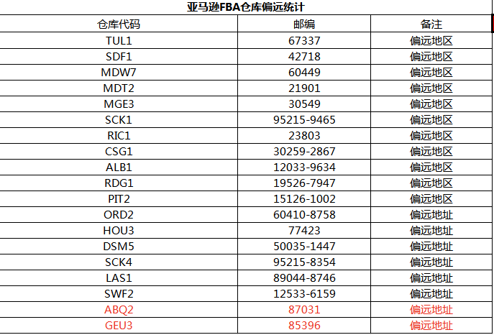
美国卡派发货须知
 | 返回目录
产品说明
1、 计费重：计费重量取货物的体积重量和实际重量中数值较大的一方。体积重量计算方式为：长CMX宽CMX高CM/6000=体积重（KG） 2、此渠道可以接带弱磁、带马达、带电机产品 3、为了便于清关，请在每件货外箱上贴上“made in china"的字样，亚马逊仓外箱要贴两张入仓条码，不要贴在封箱口，因为我司需查货； 4、汇率请查阅我司财务部发放的通知； 5、此以上渠道只提供美国本土服务，不提供附属岛屿等偏远地区服务，不接受PO BOX等邮箱地址；偏远地区邮编如下：006-009 PUERTO RICO AND VIRGIN LSLANDS 波多黎各、维尔京群岛，966-969 HAWAIIAND GUAM 夏威夷、关岛,995-999 ALASKA 阿拉斯加等； 6、此渠道需及时支付货款，否则货物到当地清关后不予派送服务； 7、此渠道拒收仿牌、违禁品货物液体、粉末、食品、药品、易燃易爆、古董、货币、气体等易燃易爆产等国家禁止出口及航空公司禁运物品 8、以上时效参考不含海关查验、航线变更导致延误到站、疫情，以及港口工人罢工和节假日等影响； 9、走玩具要求如下：1.安全证书，CPSC等；2.tracking label：追溯标签，追溯标签就是一个可以追溯到发件人或者生产工厂的标签。 10、我司会抽查货物实际装箱情况，但不确保100%的查货率，如因产品、包装等货物本身问题导致的扣货及其他损失，须由发货方承担相关责任，我司保留追诉的权利；此渠道拒收仿牌、违禁品货物，如查到将会没收货物且通知相关执法部门并处罚金10000RMB/票。

货物尺寸
1、快递派送标准尺寸：最长边不超过120CM，第二边长不超过76CM，围长不超过266CM。围长计算方法：长+[2 x(宽+高）] 。 2、快递派送单件重量不超过22.6KG；单箱计费重为最低12KG，不足12KG按照12KG计费。 3、快递派私人地址：商业地址+1元/KG，住宅私人地址+25元/件，偏远+30元/件，超偏远+40元/件。 超长收费标准：266CM＜围长≤ 315CM，此尺寸范围的超长费140元/件；围长超315CM单询； 超重收费标准：22.6KG＜实际重量＜ 68KG，此范围的超重费+140元/件； 快递派无服务的尺寸范围如下： a)实重>68KG b)最长边>274CM d)最长边+围长>419CM 4、卡派打板标准：按照1.8CBM/板，不足的按照实际方数计算，卡板尺寸40*48*72inch，单板不超过1000bl；超尺寸/超重请单询,如收货方无卸货能力也需单询，单票计费重量不低于10KG。 亚马逊卡派最长边120CM-180CM ，包税+0.8元/KG，不包税+140元/CBM; 亚马逊卡派最长边180CM-220CM ，包税+1.7元/KG，不包税+280元/CBM; 5、快递派单箱收费重未达到12KG，按照12KG计费；单票收费重不足12KG，按照12KG计费。 6、直送渠道、货型要求，单件实重不超22.3KG，最长边不超63cm。 7、美国空运渠道快递派送标准及收费要求，请按照美国空运渠道注意事项。 8、美国海运渠道如需指定快递或快递专用地址 ，超长超重超围长超偏远等按打单实际费用收取。

产品附加费
1、可接报关件+350/票 【美国续页费统一收费标准】：宁波/上海/盐田/厦门，按项收取，超6项（含第6项），每增加5项收40元 2、单票品名超5个加收15元/个。 3、空运渠道：普货渠道可以接带弱磁、带马达、带电机等产品附加费分别为+1元/kg，低消200元/品名，若报关件带磁/带马达/电机，收取480元/品名。普货渠道不接带电/液体/粉末产品。带电渠道可以接带磁、带马达、带电机产品，带内置电产品等（注：纯电不接）。酒精棉 +1/KG，低消200元/票；带磁、马达、电机产品。 4、海运/空运渠道：木制品商检费：①报关件盐田/宁波/上海木制品，家具类产品收￥800/票；其他木制品类别产品，商检费按实报实销收取；②非报关件商检费＋0.5元/kg；③手册报关不能提供核注清单，另外+150/票。 5、衣服、鞋子，包包、纺织品、高货值+1元/KG。 6、冲货费+0.5元/KG。

因美国加征20%关税以下产品需在原来附加费的基础上加收市场附加费： 吊灯,落地,照明灯类,工具类,手推车类,塑料袋类,其他电子类,家具类/木制品类,钢/铁/铝类 ,以上附加费0.3 服装类,箱包类,行李箱,收纳箱,鞋子类,自行车类/健身器材类,地毯类,包包类、,以上货物最低附加0.4 显示屏/平板电脑,高货值,以上货物最低附加0.5 木制品非报关件（国内） 附加费最低0.1 冲货类产品 : 玩具类（无认证）=0.1, 眼镜（无FDA认证）=0.5 太阳眼镜、滑雪镜、带防护功能护目镜（无UV认证）=0.5 手表带检测心率功能,外包装标明检测功能=0.5 奶瓶+奶嘴=0.5 助听器=0.5 U盘、硬盘、存储卡=0.2 硒鼓=0.2 纯石蜡=0.5 反倾销=0.2

因美国加征20%关税，
这些产品需在原来附加费的
基础上加收市场附加费

拒收产品
1：FDA产品：与皮肤接触类产品例如简易的美容仪、脸部按摩仪、牙刷头、电动牙刷、眼镜等需FDA认证产品。 2：侵权产品：动漫或政治人物外观侵权、蓝牙标及包装有蓝牙字样及标识产品，三叉戟数据线，CE,HDMI,FCC,LACEY ACT DOT标识。 3：违禁品：护照身份证私人物品，打火机(包括USB打火机),手机，电子烟，安全锤，纯电池，折叠刀（按动式），蝴蝶刀，危险品，液体，木箱/铁箱等包装难以打开检查的货物，不规则货物，非纸箱货物等。 4：反倾销类产品：折叠礼品盒，铁钳合金，邹纹纸，天然猪鬃油漆刷及刷头，重煅造手工具，带横线的纸，刹车转子，无可锻性铸铁管件，镁金属，铁制建筑铸件，纯镁，圆锥滚子轴承及部件，硅金属，草坪和花园铁制栅栏支架 ，彩色电视机，氯代异氰，碳钢焊接接口，落地式金属台面烫衣板及部件，石油蜡烛，钢筋，铸造焦碳，原聚酯棉印花布，螺旋形弹簧锁垫圈，定尺碳钢板，颗粒状纯镁，热轧碳钢板，棕刚玉，曲别针，搪瓷厨具， 硅锰合金，"可锻性玛钢管件"，咔唑紫颜料，圆形焊接碳钢管件，新充气工程机械轮胎，低克重热敏纸，未加工橡胶磁，小直径石墨电极，圆形焊接奥氏体不锈高压套管，汽车大灯及汽车设备部件，贱金属及其制品(铁、钢、铜、镍、铝、铅、锌、锡、钨), 化学产品，木制卧室家具，复合木地板，非晶硅织物，晶体硅光伏电池，机械电气设备及部件，纸及纸制品，纺织制品-聚酯人造纤维，编织电热毯，预制食品与饮料，复合编织袋，聚乙烯手提袋，矿石及矿物燃料，家用电器，自行车，车船运输设备及部件， 建材与玻璃制品、轮胎、手推车，电动滑板车，独轮车（平衡车）、钢钉，铅笔，折叠型金属桌等。 5：拒收：仿牌，冒牌，侵权、移动电源、纯电、液体、粉末、化工品、易燃易爆、点火器、军事产品、电动滑板车、食品，药品、需提供出口报关商检类产品、动植物及制品等及其他违禁品； 如检查有冲货行为，我司将没收货物，并处以1000元的罚金，情节严重者移交相关执法部门处理。 6：若有其它未提及且敏感的产品，请单询！

备注
1、如亚马逊或者海外仓仓库因包装问题产生拒收等原因，我司不承担任何责任，我司不再对包装做任何审核.发往亚马逊货物请自行贴好入仓FBA标签贴纸，每件外箱包装上须粘贴2个以上合格的FBA标签贴纸并用透明胶布覆盖(必须达到条码字体清晰、防潮湿耐磨损)，如因FBA标签不能被识别导致无法派送入亚玛逊仓库所带来的后果将由发件人自行承担！ 2、租用货拉拉或外地客户通过物流发货到我司, 须按我司流程提前向我司客服提交<货拉拉交货清单>, 样本请联系我司客服, 货拉拉司机到仓后须填写<货拉拉交货清单> 3、我司无法保证逐一审核所有货物发票、箱单、外箱包装等，若申报的产品品名，数量与实际不符或货物包装所产生的任何问题和费用，由发件方承担，我司不承担任何责任；

注意事项
1、此渠道申报的中英文品名以及产品数量，务必以实际为准，如出现瞒报、冲货等现象，经仓库/海关查验所产生的罚金以及额外费用，均有贵司自行承担。【罚金RMB5000/品名以上】 2、如因客户产品自身问题：产品不具备CE认证，没有贴CE标签或者产品配件不符合欧盟国家的要求等原因导致海关扣关。我司会负责协助清关处理，但不承担责任 3、产品没有如实申报、侵犯知识产权或者欧盟禁止进口导致海关扣关。 4、当地海关认定货物是品牌货物，或者如CE、蓝牙、HDMI、FDA、FCC、Lacey Act、DOT（不限于以上列举）等等认证的问题，或者货物属于当地反倾销货物或不符合当地进口要求的货物，发件人应于发货前提供相应授权书或认证报告，如未提供导致货物扣关甚至退运而产生的，所有责任和相关费用将由发件人承担。 5、此渠道交货后，需更改派送地址、须在我司出仓前提出申请，出仓后只能尝试性扣货并且会产生额外的费用。

赔偿说明
1、 未上网提取（即货未交快递前）丢件、损害等，赔付标准如下： 1）按货值赔偿，货值以委托人采购成本价为准。 2）整箱丢失无法证明该箱重量，产品数量和品名，按单箱平均采购价值计算。 3）非整箱丢失，货物外包装完好的，托运人自行承担损失。 4）本条赔付最高赔付标准不超过40元/kg，加退运费。 2、已上网提取（即货已交快递后）丢件、损害等，责任归实际承运人本地快递，目前UPS等本地快递对托运人赔付标准最高不超过一票100USD。 3、索赔程序：同批次货物派送后，请客户在签收后7-10个工作日内查询FBA后台是否上架，如递送后45个自然日内提供货物未上架，请提供后台截图至我司客服，开启索赔程序(需带有电脑屏幕右下角当下真实时间)；如递送后超过20工作日未开启索赔程序的，不予受理。 4、扣关赔偿：如因发件人低申报、品名申报不符、产品涉及反倾销、认证、侵权等不符合当地法规的，由此产生的责任和损失，由发件人承担，我司保留追究法律责任的权利且不予任何赔偿。 5、卡派服务，签收后超过60个自然日，由于FBA货件编码失效，导致ISA失效，故无法受理提供ISA和赔付。 6、①在UPS/FedEx完成交仓后，若发生漏扫描现象，暂不提供延时赔付服务。 ②若需申请UPS/FedEx调查，必须在货物提取后的60天内提出申请。若超过60天提出调查申请，我司将协助客户向UPS/FedEx发起调查。调查及赔偿结果将依据UPS/FedEx官方的规定执行。 ③对于UPS交仓后，若官网显示货物未提取/未派送，客户应在Label created后的45天内提交调查申请。调查及赔偿结果将依据UPS/FedEx官方的规定执行。 ④延时赔付请于快递提取/卡车交付后60天内提交索赔函，超时不予以赔偿；延时赔付金额最高至运费抵完。 7、敏感产品：例如遇到产品带UL，HDMI，三叉等产品，因无法提符合要求的产品认证/授权，导致货物损失，我司不承担任何风险。建议您单价+1元/KG，购买天图保险。如遇到有清关查验，无法清关的情况，我司会按照40元/KG赔偿（不退运费），请知悉！

8、 A.送错仓，赔付1元/KG+亚马逊平台瑕疵费； B.货物尽可能准确无误的出运，但是特殊情况下，因我司导致的漏装，赔付1元/KG或升渠道一级下周进行装柜（例：普船升级OA渠道，以星不带托架升级以星带托架）； C.送仓时若未按我司仓库要求进行排队卸货，送货司机自行卸货，从而导致的货损，货丢等情况，不在我司赔付范围内； D.客户下单拣货货后如需更改收货地址，第1次免费，2次及以上100元/次； E.仓库拍摄增值服务，收费如下： 1.拍摄照片：第1-5张，10元/张；第6-7张，50元/张，超过以上张数不接受服务； 2.拍摄视频：100元/次；

关于不包税渠道，注意事项：
1）下单时需要提供产品的销售链接；无销售链接的情况，会根据亚马逊美国站同款/类似款式的产品，采用平均售价方式，核定销售单价； 2）根据申报总额预收关税，计算公式如下：预收关税=（申报总额*税率）+（申报总额*港建费0.125%）+（申报总额*商品处理费0.3464%）； 3）不包税渠道：不含关税的税费，查验及查验而产生的查验费，仓租，柜租，托架等相关费用实报实销；查验及查验相关费用统一按65CBM摊分；查验而产生的相关费用，请在出具账单2天内完成支付，逾期导致扣货等相关费用，客户自行承担。 4）如送货前未及时与我司确认申报单价，申报海关编码，申报产品等信息，默认按我司建议的申报单价及海关编码申报；冲货类产品走我司不包税渠道，需客户自行提供进口商，安排清关。

温馨提示
1） 交货时请备注好清楚的交货代码渠道,若备注不清晰,我司一律以该服务商最贵的渠道结算 2） 交货时请将清单、面单、发票等检查清楚，是否互相统一，若出现其中二者不符，我司不予收货操作！ 3）此渠道需现结支付货款，申报的产品品名，种类，数量与实际不符、侵权、货物本身问题所产生的任何问题，我司不承担任何责任； 4）对于需要合并报关的货物，请在送达仓库之前完成下单并同一车同一时间入仓且需在系统备注以及向我司服务团队提供合并报关的相关数据，以防止报关件被分散装柜，造成物流风险; 5）为保障仓库快进快出装柜，发货前请确认货物渠道是否准确，凡在周五、周六送仓的货物，一旦入仓，将不再接受任何渠道更改的请求;如有拦截要求，可能无法拦截成功，请及时与服务团队联系； 6）单独询价货物，请在入仓前进行询价，并在核对确认价格后再进行入仓，以免造成货物错装等问题。

弃货
1)海关查验时长产生的额外费用大于货值，建议弃货处理，具体额外费用，实报实销。
贵司一旦交货，我司则视已阅读并默认以上所有内容!

危包证申请指南
危包证申请指南

锂电池是危险货物，根据《进出口商品检验法》第十七条，为出口危险货物生产包装容器的企业，必须申请商检机构进行包装容器的性能鉴定。生产出口危险货物的企业，必须申请商检机构进行包装容器的使用鉴定。使用未经鉴定合格的包装容器的危险货物，不准出口。企业应依法履行责任，对于夹藏电池等危险品的出口违法行为，海关将依法查处。

涉及责任企业 | 需办理的鉴定类型
为出口危险货物生产包装容器的企业 | 出口危险货物包装性能检验
生产出口危险货物的企业 | 出口危险货物包装使用鉴定
以出口危险货物包装使用鉴定申请为例：
（一）网上申请报检流程
持电子口岸卡介质登录中国国际贸易单一窗口——“标准版应用”——点击“货物申报”——“其他检验检疫申报”—“出境包装”。

信息填报说明： “报检类别”：填报“危包使用“； “施检机关”：企业所在地海关名称； 填写具体产品报检信息后，点击“暂存”，确认无误后点击“申报”，待生成正式报检号后，打印“出入境货物包装检验申请单”。

（二）海关现场办理流程 企业网上报检成功后，按下图查询方法将“出入境货物包装检验申请单”打印出来，并携带下方“办理材料目录”中的所有资料向所在地海关申请办理《出境危险货物运输包装使用鉴定结果单》。

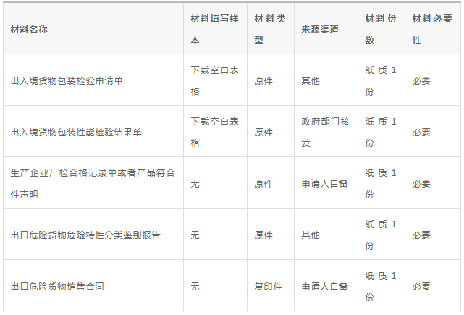 办理材料目录

出入境货物包装检验申请单空白表格下载：
http://online.customs.gov.cn/static/pages/guides/000629010004/%E5%87%BA%E5%85%A5%E5%A2%83%E8%B4%A7%E7%89%A9%E5%8C%85%E8%A3%85%E6%A3%80%E9%AA%8C%E7%94%B3%E8%AF%B7%E5%8D%95(%E7%A9%BA%E7%99%BD%E8%A1%A8%E6%A0%BC).doc

出入境货物包装性能检验结果单空白表格下载：
http://online.customs.gov.cn/static/pages/guides/000629010004/%E5%87%BA%E5%85%A5%E5%A2%83%E8%B4%A7%E7%89%A9%E5%8C%85%E8%A3%85%E6%80%A7%E8%83%BD%E6%A3%80%E9%AA%8C%E7%BB%93%E6%9E%9C%E5%8D%95(%E7%A9%BA%E7%99%BD%E8%A1%A8%E6%A0%BC).doc

出口涉及的政策法规及货物包装技术要求较多，企业可事先咨询海关相关部门，提前了解法规标准、申报流程、包装要求。海关将指导企业办理危险货物出口业务，提高通关效率，助力更多高质量的中国制造新能源产品出口。

包装要求
内包装要求： | 返回目录
所有电池上需要有参数（电压V，容量MAH，型号），带线需全部绝缘
1：独立包装：一个电池装一个袋子再装内盒，（袋子不是必装，每个电池需装盒）
2：托盘包装：每个电池隔开不会碰到，固定好不晃动
3：卡槽包装：一个电池一个槽，固定好，不晃动
4：带线头的电池，每根线头都需要用绝缘包装处理好
5：填充满：有空隙需填充满，保持电池不晃动
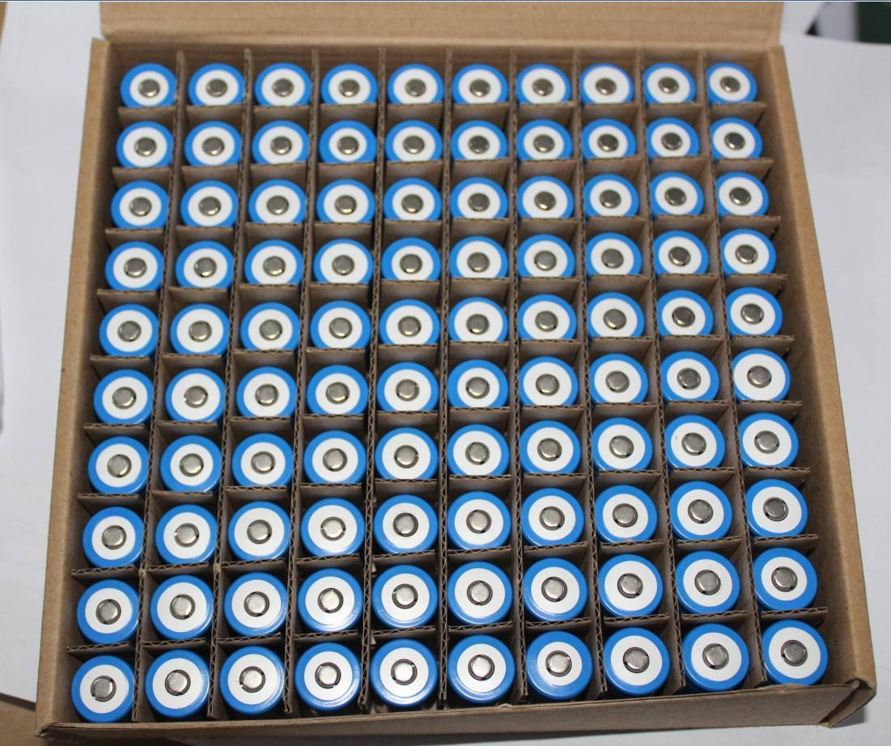 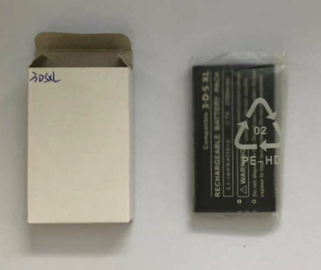 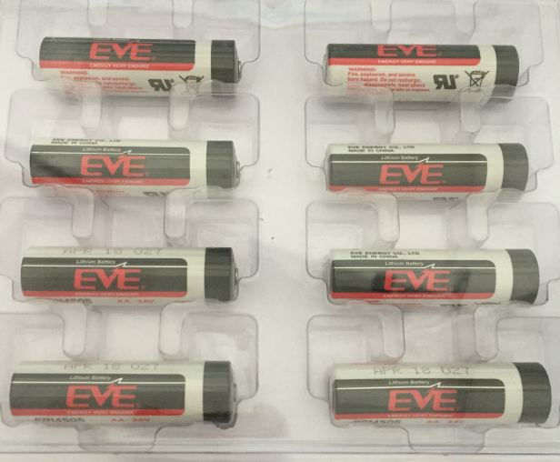 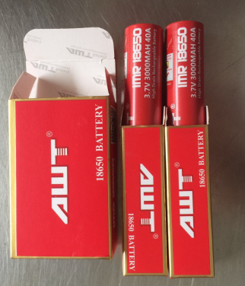

99WH以内标准电池外包装要求：
1：电池外箱材积最小不能低于2.5KG，便于贴单（普通箱：仅限货机标、9类标、仿火标、地址标；最小尺寸30*13*26cm，长宽高）；
2：纽扣电池单件计费重超2.5KG的，按原品名出口的需要UN箱包装，不符合包装要求的可改锂电池出，按锂电池的包装要求即可。
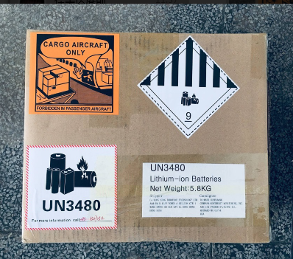
3：外箱要硬，要干净，不可用黄胶纸封箱，不可割纸箱耳朵；（尽量按新箱子标准来参考）
4：普通外箱包装单件不能超10KG，每件预留0.2KG贴资料重；（控制在9.8KG/件最完美）
5：填充满：有空隙需填充满，保持外箱按压不下陷

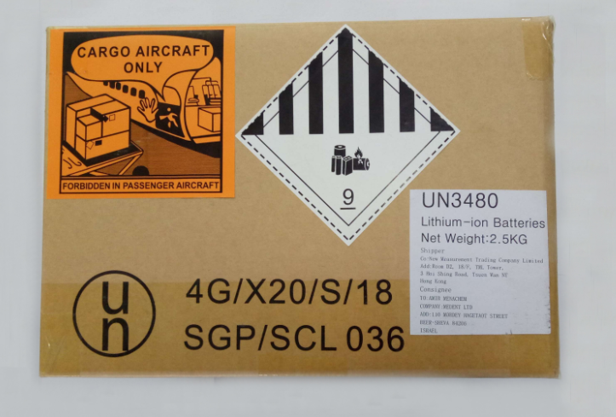
100WH以上标超功率/大电池外包装要求：
1：UN箱电池外箱材积最小不能低于4.5KG（UN箱一面贴三个标签：仅限货机标、9类标、地址标；最小尺寸34*25*27，长宽高）；
2：单个超1KG及100WH电池需UN箱包装，UN箱包装单件重不能超UN箱限重KG，每件预留0.2KG贴资料重；（单箱控制在24.8KG最完美）
3：填充满：有空隙需填充满，保持外箱按压不下陷
4：UN箱默认SGP型号，如CNY型号可试出，后果自负（一票多件箱子需统一型号）

功率计算方法
功率算法：（ 1ah=1000mah）
V电压*AH容量=WH瓦时
V电压*MAH容量/1000=WH瓦时

